Sheet1


 | Bánh | Kẹo | Nước giải khát
Miền Bắc | 230 | 120 | 180
Miền Trung | 260 | 155 | 190
Miền Nam | 320 | 170 | 170

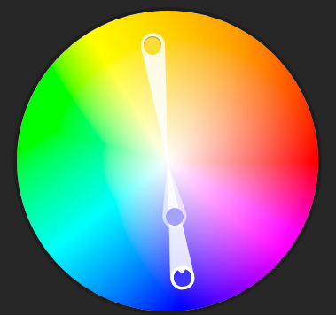

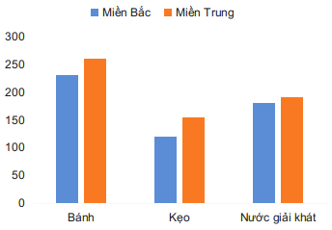
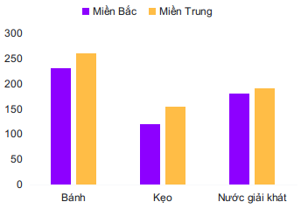

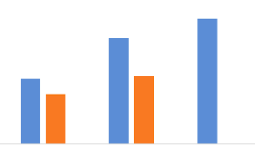

 | Bánh | Kẹo | Nước giải khát
Miền Bắc | 320 | 120 | 180
Miền Trung | 260 | 155 | 190
Miền Nam | 320 | 170 | 170

